Đánh giá
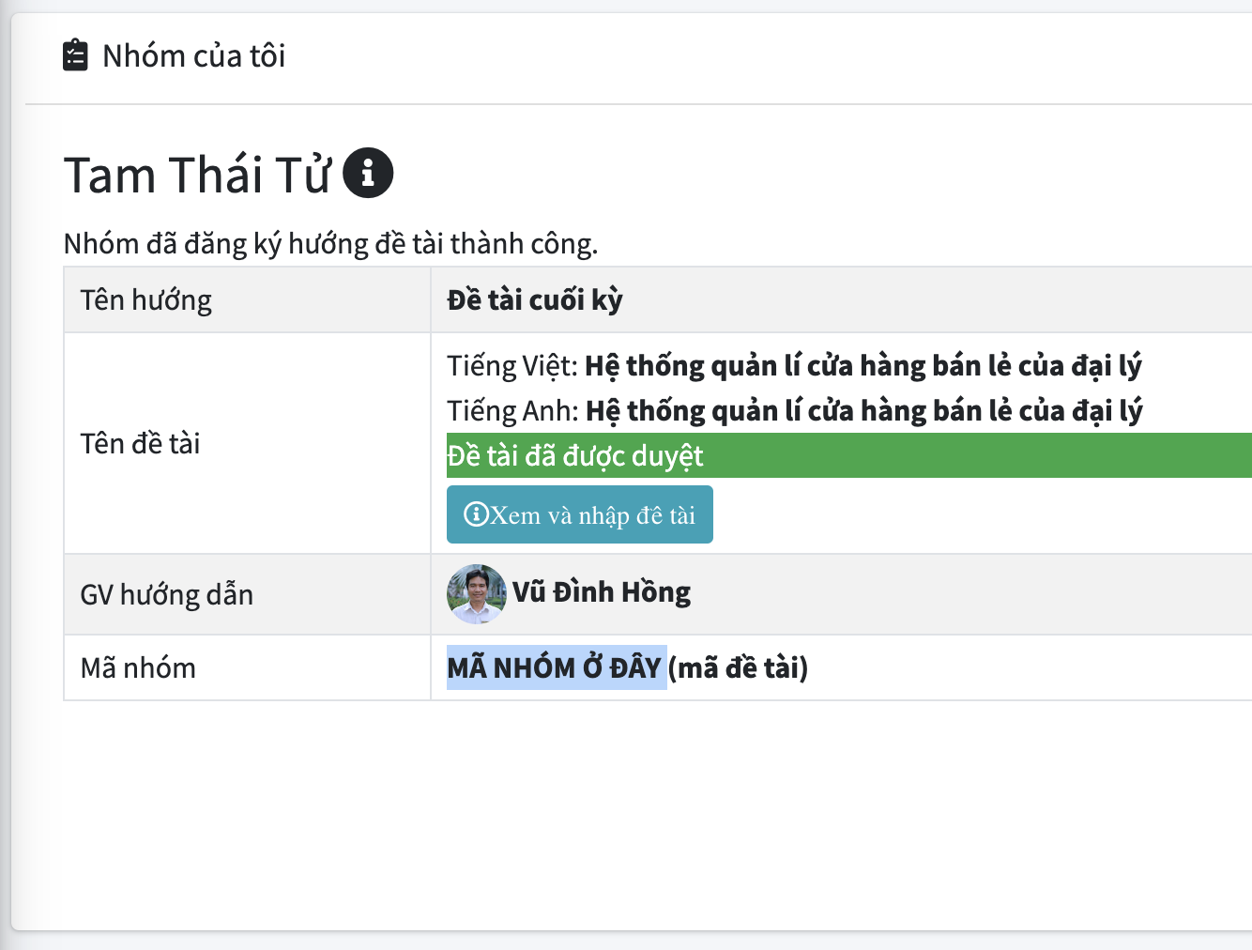
Mã nhóm | PT03N2 | (Xem ở trang làm nhóm trên ELIT, xem hình bên phải)
Thành viên | Họ tên |  | MSSV | SĐT |  | Ghi chú | Ký hiệu |  | Nơi lấy mã nhóm: Vào ELIT, vào trang làm nhóm của đồ án sẽ thấy mục mã nhóm
 | Tạ Tiến Đạt |  | 521H0442 | 0356779197 |  |  | TV1
 | Tăng Thiệu Phong |  | 521H0136 | 0938860238 |  |  | TV2
 | Phan Lương Huy |  | 521H0453 | 0867674623 |  |  | TV3
 | Lương Viết An |  | 521H0434 | 0384398634 |  |  | TV4

THANG ĐIỂM ĐÁNH GIÁ ĐỒ ÁN MÔN MẪU THIẾT KẾ
Nội dung | Thang | 1 | 2 | 3 | Đánh giá TV1 | Đánh giá TV2 | Đánh giá TV3 | Đánh giá TV4
tiêu chí | Điểm/10 | 0 điểm | Tối đa ½ điểm | Trên ½ đến trọn điểm
Áp dụng pattern | Tối đa 9 điểm.
Pattern 1: | SINGLETON PATTERN |  |  |  | Đ | Đ | Đ | Đ
Lý do áp dụng pattern | 0.4 | Không có hoặc không hợp lý hoặc gượng ép | Có nhưng chưa thể hiện rõ | Rõ ràng, hợp lý | 0.4 | 0.4 | 0.4 | 0.4
Sơ đồ lớp | 0.3 | Không có hoặc vẽ sai, vẽ không hợp lý | Vẽ hợp lý cho bài toán nhưng còn có điểm sai trong sơ đồ | Sơ đồ đúng, hợp lý | 0.3 | 0.3 | 0.3 | 0.3
Code áp dụng pattern | 0.3 | Không có hoặc code sai hoặc code bị lỗi | Có code nhưng chưa đủ pattern hoặc sai phần nhỏ | Code đúng | 0.3 | 0.3 | 0.3 | 0.3
Pattern 2: | STRATEGY PATTERN |  |  |  | Đ | Đ | Đ | Đ
Lý do áp dụng pattern | 0.4 | Không có hoặc không hợp lý hoặc gượng ép | Có nhưng chưa thể hiện rõ | Rõ ràng, hợp lý | 0.4 | 0.4 | 0.4 | 0.4
Sơ đồ lớp | 0.3 | Không có hoặc vẽ sai, vẽ không hợp lý | Vẽ hợp lý cho bài toán nhưng còn có điểm sai trong sơ đồ | Sơ đồ đúng, hợp lý | 0.3 | 0.3 | 0.3 | 0.3
Code áp dụng pattern | 0.3 | Không có hoặc code sai hoặc code bị lỗi | Có code nhưng chưa đủ pattern hoặc sai phần nhỏ | Code đúng | 0.3 | 0.3 | 0.3 | 0.3
Pattern 3: | TEMPLATE METHOD PATTERN |  |  |  | Đ | Đ | Đ | Đ
Lý do áp dụng pattern | 0.4 | Không có hoặc không hợp lý hoặc gượng ép | Có nhưng chưa thể hiện rõ | Rõ ràng, hợp lý | 0.4 | 0.4 | 0.4 | 0.4
Sơ đồ lớp | 0.3 | Không có hoặc vẽ sai, vẽ không hợp lý | Vẽ hợp lý cho bài toán nhưng còn có điểm sai trong sơ đồ | Sơ đồ đúng, hợp lý | 0.3 | 0.3 | 0.3 | 0.3 | Pattern nào không có thì bỏ trống
Code áp dụng pattern | 0.3 | Không có hoặc code sai hoặc code bị lỗi | Có code nhưng chưa đủ pattern hoặc sai phần nhỏ | Code đúng | 0.3 | 0.3 | 0.3 | 0.3 | Đặt tên file đúng qui định trước khi nộp
Pattern 4: | FACTORY METHOD PATTERN |  |  |  | Đ | Đ | Đ | Đ
Lý do áp dụng pattern | 0.4 | Không có hoặc không hợp lý hoặc gượng ép | Có nhưng chưa thể hiện rõ | Rõ ràng, hợp lý | 0.4 | 0.4 | 0.4 | 0.4
Sơ đồ lớp | 0.3 | Không có hoặc vẽ sai, vẽ không hợp lý | Vẽ hợp lý cho bài toán nhưng còn có điểm sai trong sơ đồ | Sơ đồ đúng, hợp lý | 0.3 | 0.3 | 0.3 | 0.3
Code áp dụng pattern | 0.3 | Không có hoặc code sai hoặc code bị lỗi | Có code nhưng chưa đủ pattern hoặc sai phần nhỏ | Code đúng | 0.3 | 0.3 | 0.3 | 0.3
Pattern 5: | COMMAND PATTERN
Lý do áp dụng pattern | 0.4 | Không có hoặc không hợp lý hoặc gượng ép | Có nhưng chưa thể hiện rõ | Rõ ràng, hợp lý | 0.2 | 0.2 | 0.2 | 0.2
Sơ đồ lớp | 0.3 | Không có hoặc vẽ sai, vẽ không hợp lý | Vẽ hợp lý cho bài toán nhưng còn có điểm sai trong sơ đồ | Sơ đồ đúng, hợp lý | 0.15 | 0.15 | 0.15 | 0.15
Code áp dụng pattern | 0.3 | Không có hoặc code sai hoặc code bị lỗi | Có code nhưng chưa đủ pattern hoặc sai phần nhỏ | Code đúng | 0.15 | 0.15 | 0.15 | 0.15
Pattern 6: | ADAPTER PATTERN |  |  |  | Đ | Đ | Đ | Đ
Lý do áp dụng pattern | 0.4 | Không có hoặc không hợp lý hoặc gượng ép | Có nhưng chưa thể hiện rõ | Rõ ràng, hợp lý | 0.4 | 0.4 | 0.4 | 0.4
Sơ đồ lớp | 0.3 | Không có hoặc vẽ sai, vẽ không hợp lý | Vẽ hợp lý cho bài toán nhưng còn có điểm sai trong sơ đồ | Sơ đồ đúng, hợp lý | 0.3 | 0.3 | 0.3 | 0.3
Code áp dụng pattern | 0.3 | Không có hoặc code sai hoặc code bị lỗi | Có code nhưng chưa đủ pattern hoặc sai phần nhỏ | Code đúng | 0.3 | 0.3 | 0.3 | 0.3
Pattern 7: | DECORATOR PATTERN |  |  |  | Đ | Đ | Đ | Đ
Lý do áp dụng pattern | 0.4 | Không có hoặc không hợp lý hoặc gượng ép | Có nhưng chưa thể hiện rõ | Rõ ràng, hợp lý | 0.4 | 0.4 | 0.4 | 0.4
Sơ đồ lớp | 0.3 | Không có hoặc vẽ sai, vẽ không hợp lý | Vẽ hợp lý cho bài toán nhưng còn có điểm sai trong sơ đồ | Sơ đồ đúng, hợp lý | 0.3 | 0.3 | 0.3 | 0.3
Code áp dụng pattern | 0.3 | Không có hoặc code sai hoặc code bị lỗi | Có code nhưng chưa đủ pattern hoặc sai phần nhỏ | Code đúng | 0.3 | 0.3 | 0.3 | 0.3
Pattern 8: | BUILDER PATTERN |  |  |  | Đ | Đ | Đ | Đ
Lý do áp dụng pattern | 0.4 | Không có hoặc không hợp lý hoặc gượng ép | Có nhưng chưa thể hiện rõ | Rõ ràng, hợp lý | 0.4 | 0.4 | 0.4 | 0.4
Sơ đồ lớp | 0.3 | Không có hoặc vẽ sai, vẽ không hợp lý | Vẽ hợp lý cho bài toán nhưng còn có điểm sai trong sơ đồ | Sơ đồ đúng, hợp lý | 0.3 | 0.3 | 0.3 | 0.3
Code áp dụng pattern | 0.3 | Không có hoặc code sai hoặc code bị lỗi | Có code nhưng chưa đủ pattern hoặc sai phần nhỏ | Code đúng | 0.3 | 0.3 | 0.3 | 0.3
Pattern 9: | PROXY PATTERN |  |  |  | Đ | Đ | Đ | Đ
Lý do áp dụng pattern | 0.4 | Không có hoặc không hợp lý hoặc gượng ép | Có nhưng chưa thể hiện rõ | Rõ ràng, hợp lý | 0.4 | 0.4 | 0.4 | 0.4
Sơ đồ lớp | 0.3 | Không có hoặc vẽ sai, vẽ không hợp lý | Vẽ hợp lý cho bài toán nhưng còn có điểm sai trong sơ đồ | Sơ đồ đúng, hợp lý | 0.3 | 0.3 | 0.3 | 0.3
Code áp dụng pattern | 0.3 | Không có hoặc code sai hoặc code bị lỗi | Có code nhưng chưa đủ pattern hoặc sai phần nhỏ | Code đúng | 0.3 | 0.3 | 0.3 | 0.3
Pattern 10: | CHAIN OF RESPONSIBILITY PATTERN |  |  |  | Đ | Đ | Đ | Đ
Lý do áp dụng pattern | 0.4 | Không có hoặc không hợp lý hoặc gượng ép | Có nhưng chưa thể hiện rõ | Rõ ràng, hợp lý | 0.4 | 0.4 | 0.4 | 0.4
Sơ đồ lớp | 0.3 | Không có hoặc vẽ sai, vẽ không hợp lý | Vẽ hợp lý cho bài toán nhưng còn có điểm sai trong sơ đồ | Sơ đồ đúng, hợp lý | 0.3 | 0.3 | 0.3 | 0.3
Code áp dụng pattern | 0.3 | Không có hoặc code sai hoặc code bị lỗi | Có code nhưng chưa đủ pattern hoặc sai phần nhỏ | Code đúng | 0.3 | 0.3 | 0.3 | 0.3
Báo cáo | 1 điểm
Báo cáo | 1 đ | Không có (0đ toàn bài) | Còn sai chính tả; chưa thể hiện tốt nội dung các pattern; format, font chưa thống nhất | Trình bày tốt, đúng và thống nhất format, font. | 1 | 1 | 1 | 1
Điểm cộng | Cộng 1.0 điểm nếu áp dụng đúng được từ 8 pattern trở lên (tự động hiện điểm nếu thoả). |  |  |  | 1 | 1 | 1 | 1
Tổng điểm | 10 điểm |  |  |  | 10 | 10 | 10 | 10

